Sheet1
LAPORAN HARIAN
TANGGAL : 8 11 2024
PT. OLEAN PERMATA TELEMATIKA
ALMAT : jln cendrawasih no 73

No | Team | Kegiatan | Status | Keterangan
1 | *romadhon | 1 perbaikan kabrl putus
 | *agung | di depan sun city | selesai
 |  | 2 perbaikan cctv salak

2 | *rivai | * ganti adaptor htb | selisai | 2 camera tugu 0 km online kembali
 | *rizki | di dishub arah tugu 0 km
 |  | * pembersihan poe cctv counting | selesai | poe dibersihkan dan di pindah tempat
 |  | jln cokroaminoto |  | jauh dari jangkauan semut merah
 |  | (banyak semut merah) |  | camera hayam wuruk online tapi tidak tampil
 |  |  |  | di aplikasi (TAPI DILIHAT PAKAI KMS LITE BISA)
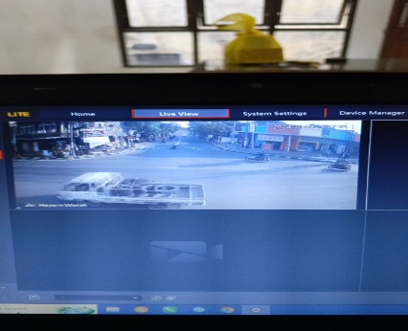

3 | *dwiki | mutar kota pendekar | selesai
 | *dimas | 7 tempat

4 | anton | *reka tiron | selesai | memperbaiki internet
 |  | *CAMERA CLIENT | selesai | cucut yunani

